상품제안서
어프로치 노트 프로 (하드커버) | 상품코드: S20637

 |  |  |  |  |  |  | 02-713-8555 | www.synergygift.co.kr
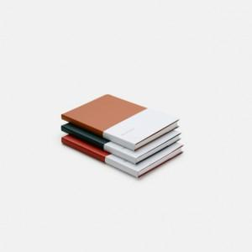 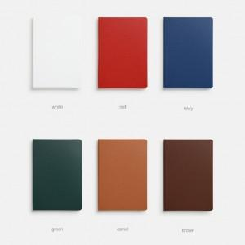 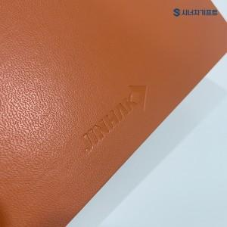

【상세/제작정보】 | 하드커버 사철 제본방식을 사용하여 견고하며 180도 완벽하게 펼쳐지는 고급다이어리

【인쇄/포장옵션】 | 불박, 금박, 은박, 백박, 먹박, 풀칼라 / OPP(비닐)

【공급단가】 | 수량 | 50~ | 100~ | 500~ | 1,000~ | 3,000~
*VAT별도 | 스탠다드 라인 | 7,950원 | 7,750원 | 7,250원 | 7,150원 | 7,000원
 | 스탠다드 무지 | 7,950원 | 7,750원 | 7,250원 | 7,150원 | 7,000원
 | 퀄리티 라인 | 9,100원 | 8,900원 | 8,300원 | 8,150원 | 8,000원
 | 퀄리티 무지 | 9,100원 | 8,900원 | 8,300원 | 8,150원 | 8,000원

【상품 URL】 | https://www.synergygift.co.kr:443/src/goods_detail.php?gdno=20637

